Funkcje tekstowe
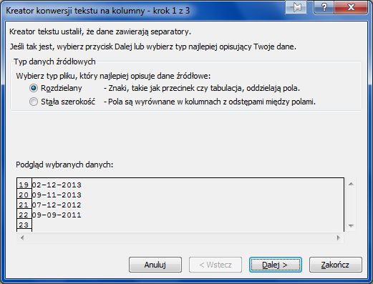
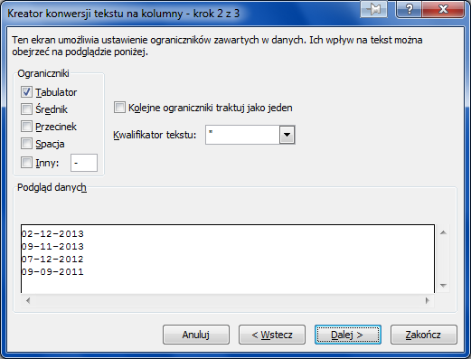
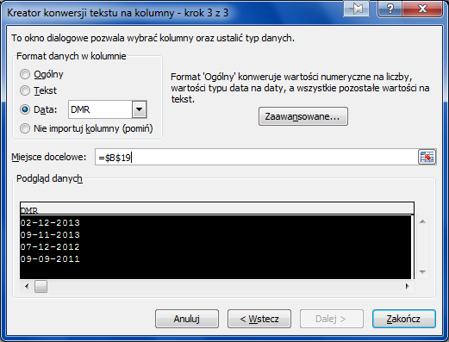
Opis | Dział | Data zatrudnienia | Numer | Rok zatrudnienia pracownika | Komórka organizacyjna | Numer | Numer akt pracownika
Imię i nazwisko | Administracja | 2007-01-12 | =WIERSZ(A3)-2 | =ROK(C3) | =LEWY(B3;5) | =TEKST(WIERSZ(D3);"0000")
Andrzej Kowalski | Administracja | 2007-01-12 | 1 | 2007 | Admin | 0001 | 2007/Admin/0001
Barbara Sowińska | Magazyn | 2009-12-01 | 2 | 2009 | Magaz | 0002 | 2009/Magaz/0002
Jan Kowalski | Ksiegowosc | 2002-09-01 | 3 | 2002 | Ksieg | 0003 | 2002/Ksieg/0003
Marcin Daniec | Sprzedaż | 2009-08-15 | 4 | 2009 | Sprze | 0004 | 2009/Sprze/0004
Frank Sinatra | Region | 2010-04-30 | 5 | 2010 | Regio | 0005 | 2010/Regio/0005

Numer akt pracownika | Rok zatrudnienia pracownika | Komórka organizacyjna | Numer Akt | Zamień kropkę na przecinek | Opis | Ile znaków jest w komórce po lewej stronie | Usuń zbędne odstępy z komórek w kolumnie G | Opis | Odziel imię od nazwiska | Oddziel nazwisko od imienia | Napisz nazwisko i imię pracownika
2007/ADMIO/123 | =LEWY(A11;4) | =FRAGMENT. TEKSTU(A11;6;5) | =PRAWY(A11;3) | ctrl - H 09 zamień . na , | PESEL | =DŁ(F11) | =USUŃ.ZBĘDNE.ODSTĘPY(F11) | Imię i nazwisko | IMIĘ | NAZWISKO | =ZŁĄCZ.TEKSTY(K11;" ";J11)
2007/ADMIN/0002 | 2007 | ADMIN | 002 | 234.42 | 74050901123 | 11 | 74050901123 | Andrzej Kowalski | Andrzej | Kowalski
2009/MAGAZ/0003 | 2009 | MAGAZ | 003 | 3434.23 | 75090601243 | 11 | 75090601243 | Barbara Sowińska | Barbara | Sowińska
2002/KSIEG/0004 | 2002 | KSIEG | 004 | 545.54 | 89040298712 | 11 | 89040298712 | Jan Kowalski | Jan | Kowalski
2009/SPRZE/0005 | 2009 | SPRZE | 005 | 7567.66 | 54120301123 | 11 | 54120301123 | Marcin Daniec | Marcin | Daniec
2010/REGIO/0006 | 2010 | REGIO | 006 | 5646.65 | 69110402345 | 11 | 69110402345 | Frank Sinatra | Frank | Sinatra

02-12-2013 | 2013-12-02 | 2013-12-02
09-11-2013 | 2013-11-09 | 2013-11-09
07-12-2012 | 2012-12-07 | 2012-12-07
09-09-2011 | 2011-09-09 | 2011-09-09

